Gráfica1
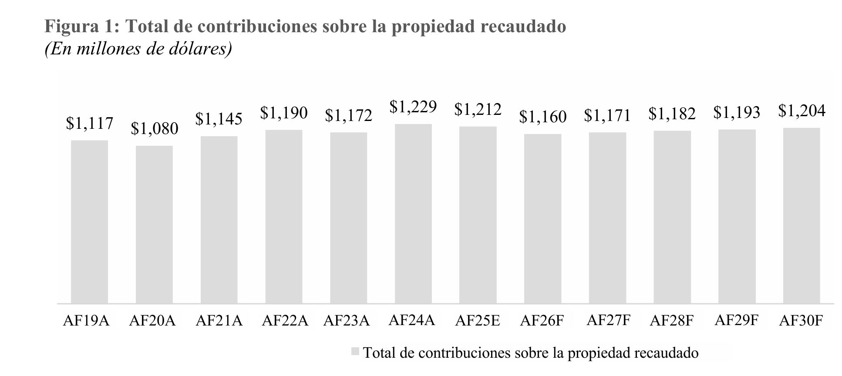
Año | Realizado | Esperado
2022 | $1,190 | $1,079
2023 | $1,172 | $1,141
2024 | $1,229 | $1,141
2025* | $1,212 | $1,141

